会員ログイン画面
 |  | 画面設計書 |  | システム名 |  |  |  |  |  |  |  | 版数 | 作成者 | 作成日 |  | 承認者 | 承認日
 |  |  |  | 画面ID |  |  |  |  |  |  |  | 初版 | 市川
 |  |  |  | 画面名 |  |  | 会員ログイン画面 |  |  |  |  | 版 | 吉岡諒真 | 2025-06-03
 |  |  |  | JSP/HTML名 |  |  | member-login.html |  |  |  |  | 版

■会員ログイン画面 |  |  |  |  |  |  |  |  | ■処理概要
 |  |  |  |  |  |  |  |  |  | ・会員ログインをする画面
 |  |  |  |  |  |  |  |  |  | ・メールアドレスとパスワードを入力し、合っていればログイン状態となり、
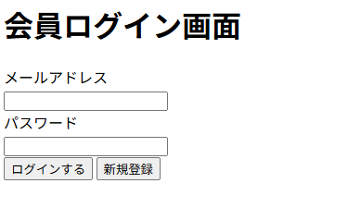
 |  |  |  |  |  |  |  |  |  | ホーム画面に遷移する
 |  |  |  |  |  |  |  |  |  | ・会員登録していない場合は新規会員登録ボタン
 |  |  |  |  |  |  |  |  |  | を押し、会員登録画面に遷移する
 |  |  |  |  |  |  |  |  |  | ・メールアドレスかパスワードが間違っていればエラーメッセージが表示される
①
②
 |  |  |  |  |  |  |  |  | ■項目
 |  |  |  |  |  |  |  |  |  | ①メールアドレス入力欄
 |  |  |  |  |  |  |  |  |  | ②パスワード入力欄
 |  |  |  |  |  |  |  |  |  | ③会員ログインボタン
 |  |  |  |  |  |  |  |  |  | ④新規会員登録ボタン
③
④
 |  |  |  |  |  |  |  |  |  | ⑤エラーメッセージ

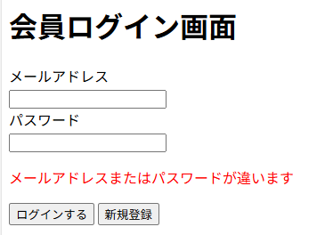

⑤

No. | 項目名(和名) |  | name属性 |  | I/O | データ型 |  | 桁 | 必 | 位置 | タグ |  |  |  | 備考
1 | メールアドレス |  | email |  | I | String |  |  | ● |  | <label for="email">
2 | パスワード |  | password |  | I | String |  |  | ● |  | <label for="password">
3 | [ログインする]ボタン |  |  |  |  |  |  |  |  |  | <input type="submit">
4 | ページID |  |  |  |  | String
5
6
7
8
9
10
11
12
13
14
15

■機能補足

